Sheet1
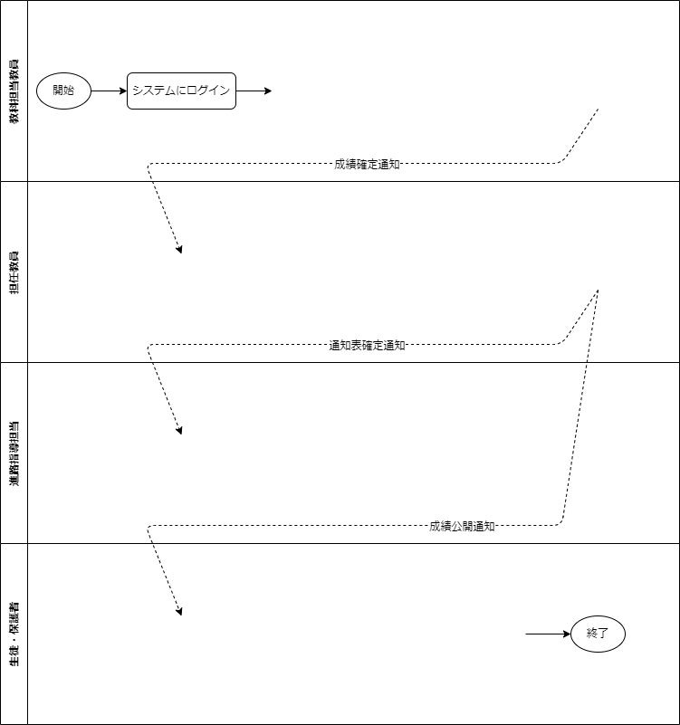

担当科目のクラス毎の成績入力画面を開く
各クラスの生徒の担当科目の成績を入力する
成績入力締日までに成績確定

システムにログイン
クラスの生徒のデータに抜けがないか確認
入力された/したデータを基に通知表を作成

担当クラスの成績一覧画面を開く
各生徒の所見欄に所見を入力
通知表作成締日までに通知表確定し帳票出力

システムにログイン
データを基に、進路指導要件を引き出す
決まった要件から進路指導スケジュール作成

学年全体の成績、成績分析レポート等を確認
進路指導要件是非について、会議で伺う
学年の担任教員に共有

システムにログイン
担任教員から通知表(PDF)を共有される
通知表を確認する

